Tiempos
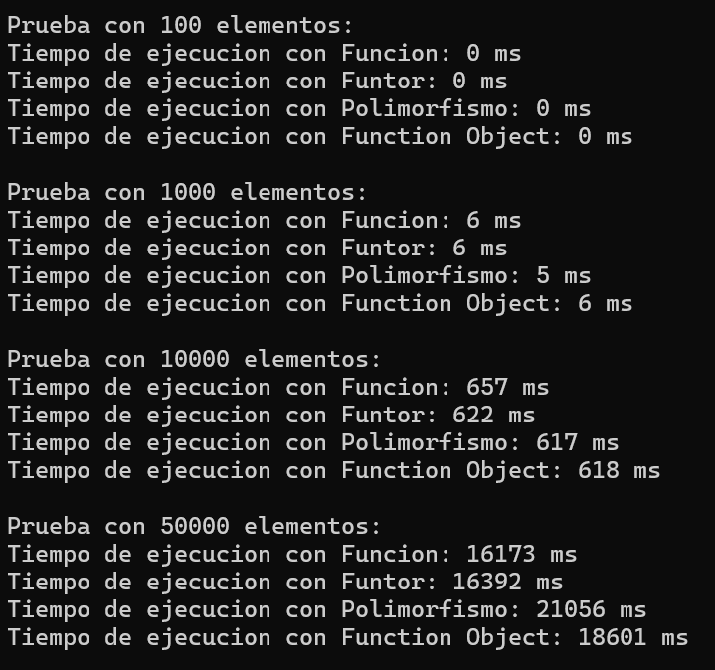
Tiempos de Ejecución - Bubble Sort
Tamaño de Datos | Función (ms) | Funtor (ms) | Polimorfismo (ms) | Function Object (ms)
100 | 0 | 0 | 0 | 0
1000 | 6 | 6 | 5 | 6
10000 | 657 | 622 | 617 | 618
50000 | 16173 | 16392 | 21056 | 18601

